Bug
Bug编号 | 所属产品 | 所属模块 | 所属项目 | 所属执行 | 相关需求 | 相关任务 | Bug标题 | 关键词 | 严重程度 | 优先级 | Bug类型 | 操作系统 | 浏览器 | 重现步骤 | Bug状态 | 截止日期 | 激活次数 | 是否确认 | 抄送给 | 由谁创建 | 创建日期 | 影响版本 | 指派给 | 指派日期 | 解决者 | 解决方案 | 解决版本 | 解决日期 | 由谁关闭 | 关闭日期 | 重复Bug | 相关Bug | 相关用例 | 最后修改者 | 修改日期 | 反馈者 | 通知邮箱 | 处理方法 | 測試區域 | 问题原因分类（业务中台必填） | BUG归属人 | BUG归属部门 | BUG分类 | 外部BUG跟进人 | 所属菜单 | 内部结案 | 问题原因（确认有找到根本原因） | 客户备注 | 處理回覆(會顯示給客戶看，謹慎填寫) | 根因分类 | 二类根因(归属业务中台规格问题时必填) | 附件
214635 | 模型治理运维平台(#458) | /2026S3/模型供应商菜单(#8358) | 模型治理运维平台(#396217) |  | 61738:【产品发展】模型供应商 (优先级:1.高,预计工时:216)(#61738) |  | 【test】【前端】多密钥管理弹窗筛选“已禁用”状态，列表无匹配，页面展示异常 |  | 3.一般BUG | 3 | 代碼錯誤 |  |  | 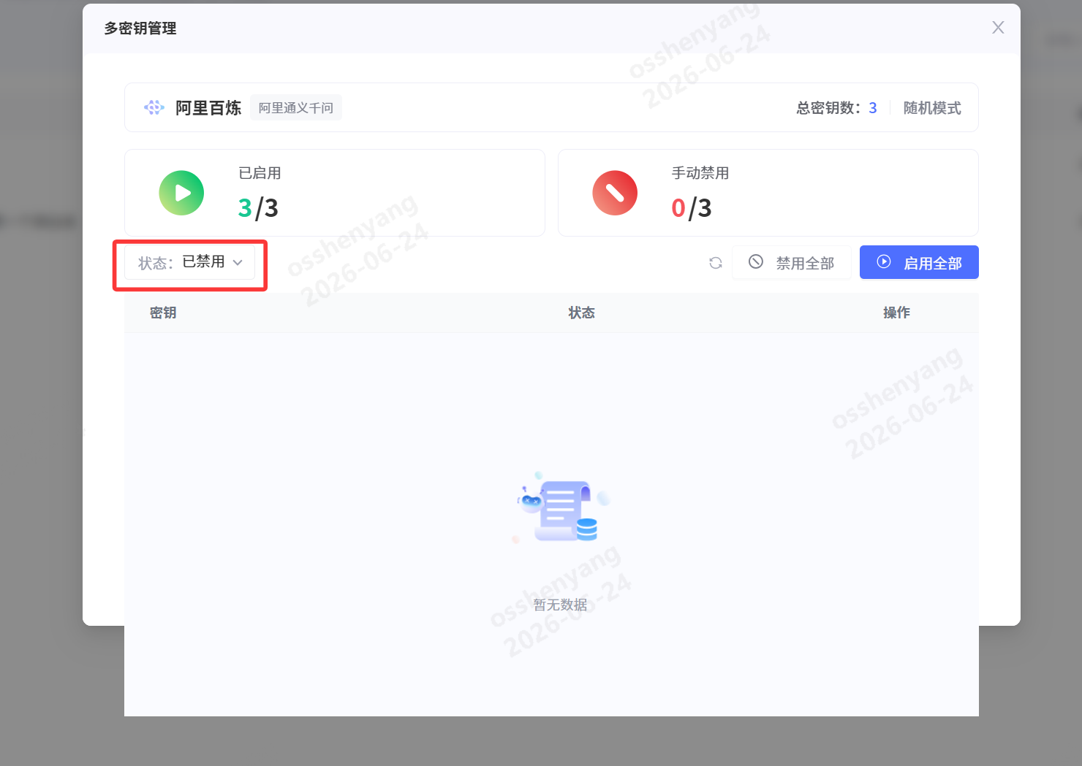 【问题描述 】 多密钥管理状态筛选已禁用，弹窗展示异常,产生图层展示异常 【复现步骤 】 打开多密钥管理弹窗;点击状态下拉筛选框，选中【已禁用】；查看下方密钥列表 【实际结果】 筛选展示交互不完整，页面体验异常。 【预期结果】 页面展示正常，无超出弹窗空白展示 | 已关闭 |  |  | 已确认 |  | 沈阳 | 2026-06-24 10:13:21 | 2026S3(#3739) | closed | 2026-06-24 17:34:23 | 刘航宇 | 修改代码 | 主干(#trunk) | 2026-06-24 10:26:36 | 沈阳 | 2026-06-24 17:34:23 |  |  |  | 刘航宇 | 2026-06-25 17:00:25 |  |  |  | 華為測試區 |  | 刘航宇 | 数智技术-模型治理运维平台 | 內部BUG |  |  | 否 | 悬浮样式撑出，调整样式
214640 | 模型治理运维平台(#458) | /2026S3/模型供应商菜单(#8358) | 模型治理运维平台(#396217) |  | 61738:【产品发展】模型供应商 (优先级:1.高,预计工时:216)(#61738) |  | 【test】供应商仅配置单密钥时，后端随机赋值聚合模式，前端错误展示轮询/随机模式，单密钥场景不应展示聚合模式 |  | 3.一般BUG | 3 | 代碼錯誤 |  |  | 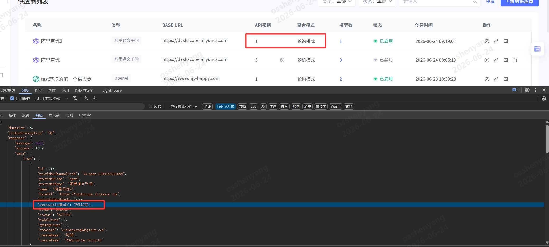 【问题描述 】 供应商密钥数量为 1（单密钥）时存在逻辑缺陷： 后端未根据apiKeyCount判断聚合模式，会随机赋值aggregationMode（POLLING 轮询 / RANDOM 随机）； 前端列表读取后端返回值，错误展示「轮询模式」「随机模式」； 单密钥场景不存在多密钥分发，无聚合模式概念，不该展示聚合模式标识； 造成用户误解，以为当前启用了多密钥负载分发策略。 【复现步骤 】 新增供应商，仅添加1 条 API 密钥保存；查看供应商列表接口返回数据，aggregationMode被随机赋值 POLLING/RANDOM；前端列表对应行展示「轮询模式」/「随机模式」；打开多密钥管理弹窗，可见总密钥数为 1，无多密钥可供聚合分发。 【实际结果】 单密钥供应商后端随机填充聚合模式枚举值；前端固定展示轮询 / 随机文字，与实际单密钥业务逻辑冲突；用户无法区分单 / 多密钥分发策略，造成配置认知混淆。 【预期结果】 后端判断apiKeyCount=1时，aggregationMode字段置空 / 标记为无聚合；前端识别单密钥场景，隐藏「聚合模式」列文字，或展示文案「单密钥无聚合策略」；仅当密钥数量≥2 时，才正常展示轮询 / 随机聚合模式。 | 已关闭 |  |  | 已确认 |  | 沈阳 | 2026-06-24 10:21:33 | 2026S3(#3739) | closed | 2026-06-25 09:30:02 | 聂巧宇 | 修改代码 | 主干(#trunk) | 2026-06-24 18:05:56 | 沈阳 | 2026-06-25 09:30:02 |  |  |  | 沈阳 | 2026-06-25 09:30:02 |  |  |  | 華為測試區 |  | 聂巧宇 | 数智技术-模型治理运维平台 | 內部BUG |  |  | 否 | 给了默认值，去除默认值就好
214645 | 模型治理运维平台(#458) | /2026S3/模型供应商菜单(#8358) | 模型治理运维平台(#396217) |  | 61738:【产品发展】模型供应商 (优先级:1.高,预计工时:216)(#61738) |  | 【test】模型供应商菜单权限把控存在问题 |  | 2.较严重BUG | 2 | 代碼錯誤 |  |  | 【问题描述 】 1. 模型供应商菜单，运营租户下创建的渠道展示在全部租户下； 2. 单租户下，用户A创建的渠道，用户B看不到。 【复现步骤 】 1. 模型供应商菜单，在运营租户下创建渠道A，去其它租户下查看； 2. 单租户下，用户A创建的渠道B，用户B登录去查看。 【实际结果】 1. 模型供应商菜单，运营租户下创建的渠道展示在全部租户下； 2. 单租户下，用户A创建的渠道，用户B看不到。 【预期结果】 1. 模型供应商菜单，运营租户下创建的渠道只展示在运营租户下； 2. 单租户下，用户A创建的渠道，用户B也能看到。 | 已关闭 |  |  | 已确认 |  | 沈阳 | 2026-06-24 10:27:24 | 2026S3(#3739) | closed | 2026-06-24 18:22:02 | 聂巧宇 | 修改代码 | 主干(#trunk) | 2026-06-24 15:12:18 | 沈阳 | 2026-06-24 18:22:02 |  |  |  | 沈阳 | 2026-06-24 18:22:02 |  |  |  | 華為測試區 |  | 聂巧宇 | 数智技术-模型治理运维平台 | 內部BUG |  |  | 否 | 把公开的也放到普通租户查询范围内了
214656 | 模型治理运维平台(#458) | /2026S3(#8357) | 模型治理运维平台(#396217) |  | 61553:S3迭代优化项 (优先级:3.低,预计工时:400)(#61553) |  | 【test】接入点详情已授权API Key列表usedTokens字段未同步真实用量，全部固定返回0，Token使用量展示失真 |  | 3.一般BUG | 3 | 代碼錯誤 |  |  | 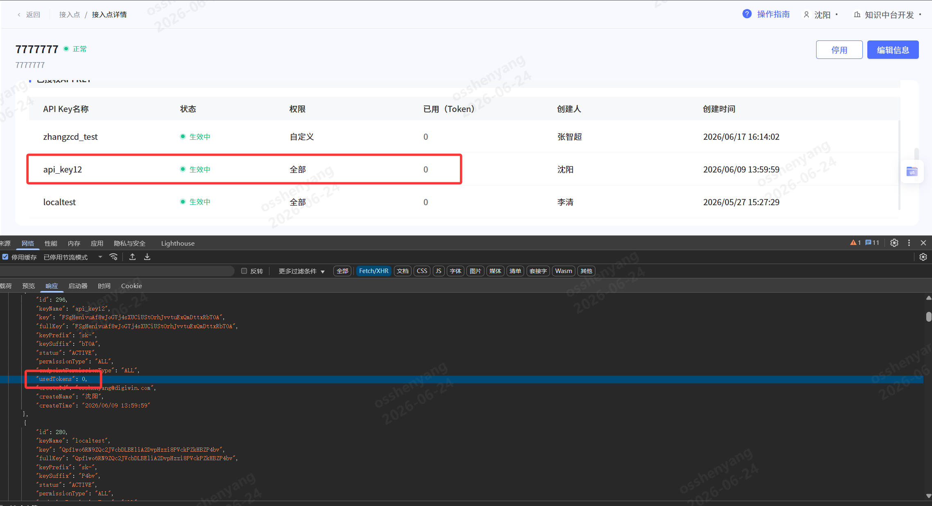 【问题描述 】 接入点详情页面「已授权 API KEY」列表存在数据同步问题： 接口返回每条 Key 的usedTokens字段恒为 0，无论该 Key 是否产生调用消耗； 前端页面 “已用（Token）” 列全部展示 0，无法查看该 API Key 真实消耗 Token 数量； API KEY管理模块可正常查询该 Key 的消耗，但接入点详情列表未拉取 / 同步实时用量数据，数据完全不一致。 【复现步骤 】 使用绑定在接入点下的 API Key 发起模型调用，产生 Token 消耗；进入该接入点详情页，查看「已授权 API KEY」列表；查看接口返回数据，所有 Key 的usedTokens均为 0；切换至用量统计页面，可查询到该 Key 真实消耗 Token 数值。 【实际结果】 后端查询 API Key 列表时，未关联用量统计数据，usedTokens固定赋值 0；前端全部展示 0，无法直观查看单 Key 资源消耗；两处页面用量数据割裂，用户需跳转用量统计才能查看真实消耗，使用体验差。 【预期结果】 usedTokens字段实时同步该 API Key 累计消耗 Token 总量；接入点详情列表 “已用（Token）” 展示真实消耗数值，与用量统计数据保持一致；无消耗的 Key 才展示 0，有调用记录的 Key 正常展示累计用量。 | 已关闭 | 2026-06-24 |  | 已确认 |  | 沈阳 | 2026-06-24 10:47:25 | 2026S3(#3739) | closed | 2026-06-24 17:36:51 | 井雪康 | 修改代码 | 2026S3(#3739) | 2026-06-24 17:15:37 | 沈阳 | 2026-06-24 17:36:51 |  |  |  | 沈阳 | 2026-06-24 17:36:51 |  |  |  | 華為測試區 |  | 井雪康 | 数智技术-模型治理运维平台 | 內部BUG |  |  | 否 | 接入点详情页面未查询使用token数量
214698 | 模型治理运维平台(#458) | /2026S3/优化项(#8360) | 模型治理运维平台(#396217) |  | 61553:S3迭代优化项 (优先级:3.低,预计工时:400)(#61553) |  | 【test】限制单用户API Key创建数量后，删除存量历史Key报错 |  | 3.一般BUG | 3 | 代碼錯誤 |  |  | 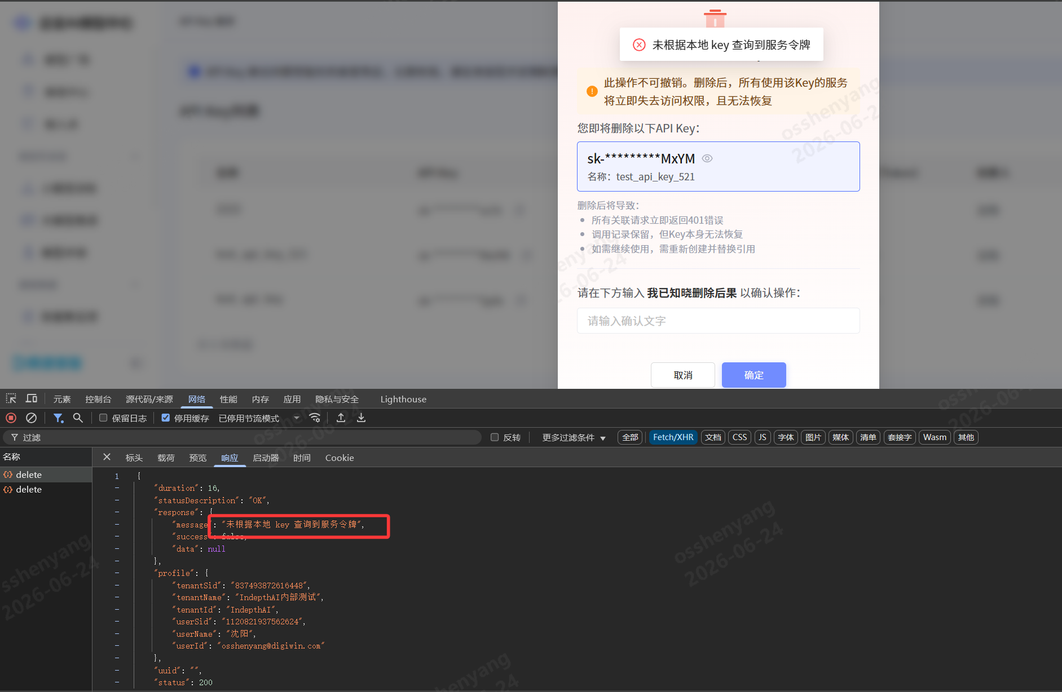 【问题描述 】 平台新增单用户可创建 API Key 数量限制后，存量历史 Key 删除流程出现阻断问题： 打开历史 API Key 删除弹窗，输入确认文字后点击确定执行删除； 删除接口返回报错信息：未根据本地 key 查询到服务令牌，删除操作失败； 【复现步骤 】 平台上线单用户 API Key 创建数量限制功能； 找到限制功能上线前创建的历史 API Key，点击删除按钮； 在删除确认弹窗输入指定确认文字，点击【确定】提交删除； 接口返回错误提示「未根据本地 key 查询到服务令牌」，删除失败。 【实际结果】 新增数量限制逻辑后，删除接口的令牌关联查询未兼容历史存量 Key； 历史 Key 执行删除时查询不到对应服务令牌，直接抛出错误阻断删除； 历史密钥无法清理，持续占用用户 Key 创建额度。 【预期结果】 无论新创建 / 历史存量 API Key，删除流程逻辑统一，均可正常删除； 存量历史 Key 删除时，后端兼容旧数据，正常查询对应服务令牌执行删除； 数量限制逻辑仅控制新增创建，不影响历史密钥的删除操作。 | 已关闭 |  |  | 已确认 |  | 沈阳 | 2026-06-24 13:06:03 | 2026S3(#3739) | closed | 2026-06-24 17:37:20 | 聂巧宇 | 脏数据清理 | 主干(#trunk) | 2026-06-24 13:26:46 | 沈阳 | 2026-06-24 17:37:20 |  |  |  | 沈阳 | 2026-06-24 17:37:20 |  |  |  | 華為測試區 |  | 聂巧宇 | 数智技术-模型治理运维平台 | 內部BUG |  |  | 否 | 历史数据问题 |  |  | 技术因素——配置错误（参数、开关、环境变量）
214701 | 模型治理运维平台(#458) | /2026S3/模型配置(#8359) | 模型治理运维平台(#396217) |  | 61736:【产品发展】模型定价 (优先级:1.高,预计工时:102)(#61736) |  | 【test】阶梯计费模型调用/seriesById接口，阶梯档位字段映射错乱，接入点详情计费价格展示异常 |  | 3.一般BUG | 3 | 代碼錯誤 |  |  | 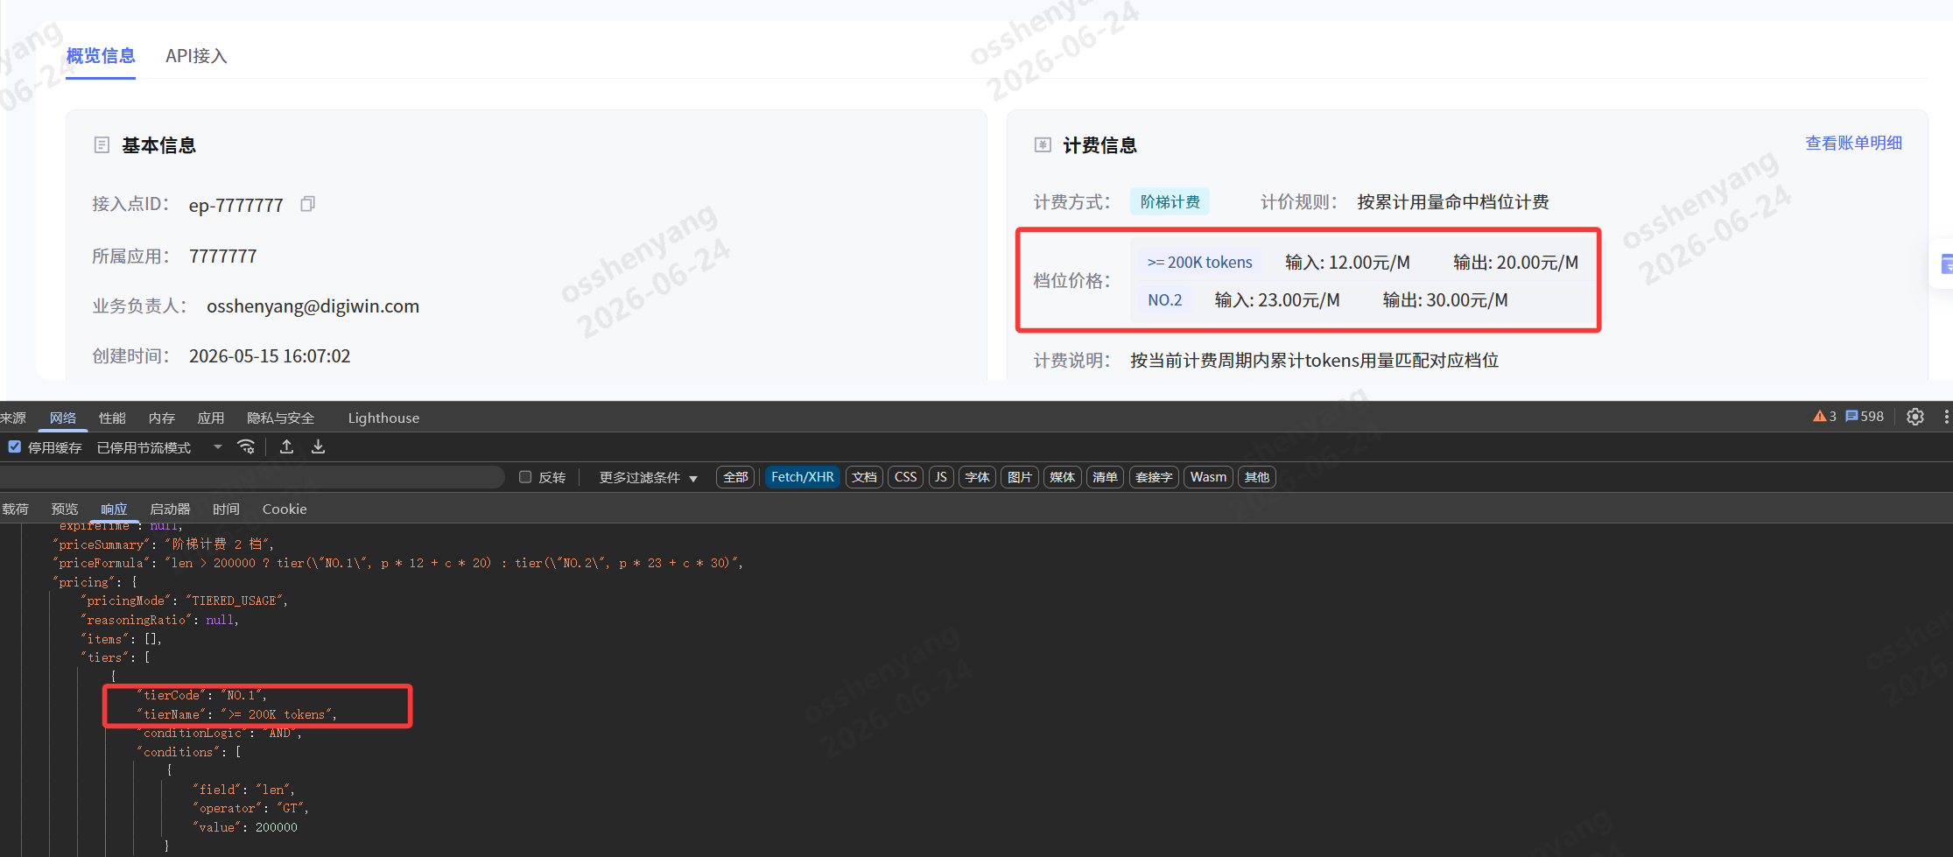 【问题描述 】 阶梯计费类型模型，通过/model/seriesById接口获取计费阶梯数据时字段对应关系错乱： 接口返回tierCode="NO.1"、tierName=">= 200K tokens"，对应输入单价 12 元 / M、输出 20 元 / M； 【复现步骤 】 创建绑定阶梯计费模型的接入点，配置两档阶梯： NO.1：≥200K tokens，输入 12 元 / M，输出 20 元 / M NO.2：默认档位，输入 23 元 / M，输出 30 元 / M 进入接入点详情概览信息页，查看计费信息区域； 查看/model/seriesById接口返回阶梯数组数据； 【实际结果】 档位名称、code、价格字段映射展示错位，阶梯计费规则展示失真，用户易误解计费成本。 【预期结果】 前端正确映射tierCode、tierName、输入 / 输出单价，档位文案与价格一一对应无错乱； | 已关闭 |  |  | 已确认 |  | 沈阳 | 2026-06-24 13:11:42 | 2026S3(#3739) | closed | 2026-06-25 10:38:58 | 井雪康 | 修改代码 | 2026S3(#3739) | 2026-06-24 17:05:52 | 沈阳 | 2026-06-25 10:38:58 |  |  |  | 沈阳 | 2026-06-25 10:38:58 |  |  |  | 華為測試區 |  | 井雪康 | 数智技术-模型治理运维平台 | 內部BUG |  |  | 否 | tierName字段取值逻辑错误
214728 | 模型治理运维平台(#458) | /2026S3/模型配置(#8359) | 模型治理运维平台(#396217) |  | 61736:【产品发展】模型定价 (优先级:1.高,预计工时:102)(#61736) |  | 【test】编辑模型配置，其他配置JSON输入框为空时保存，提示“请求参数不能为空”“接口异常”，提示文案模糊无引导 |  | 3.一般BUG | 3 | 设计缺陷(需求问题) |  |  | 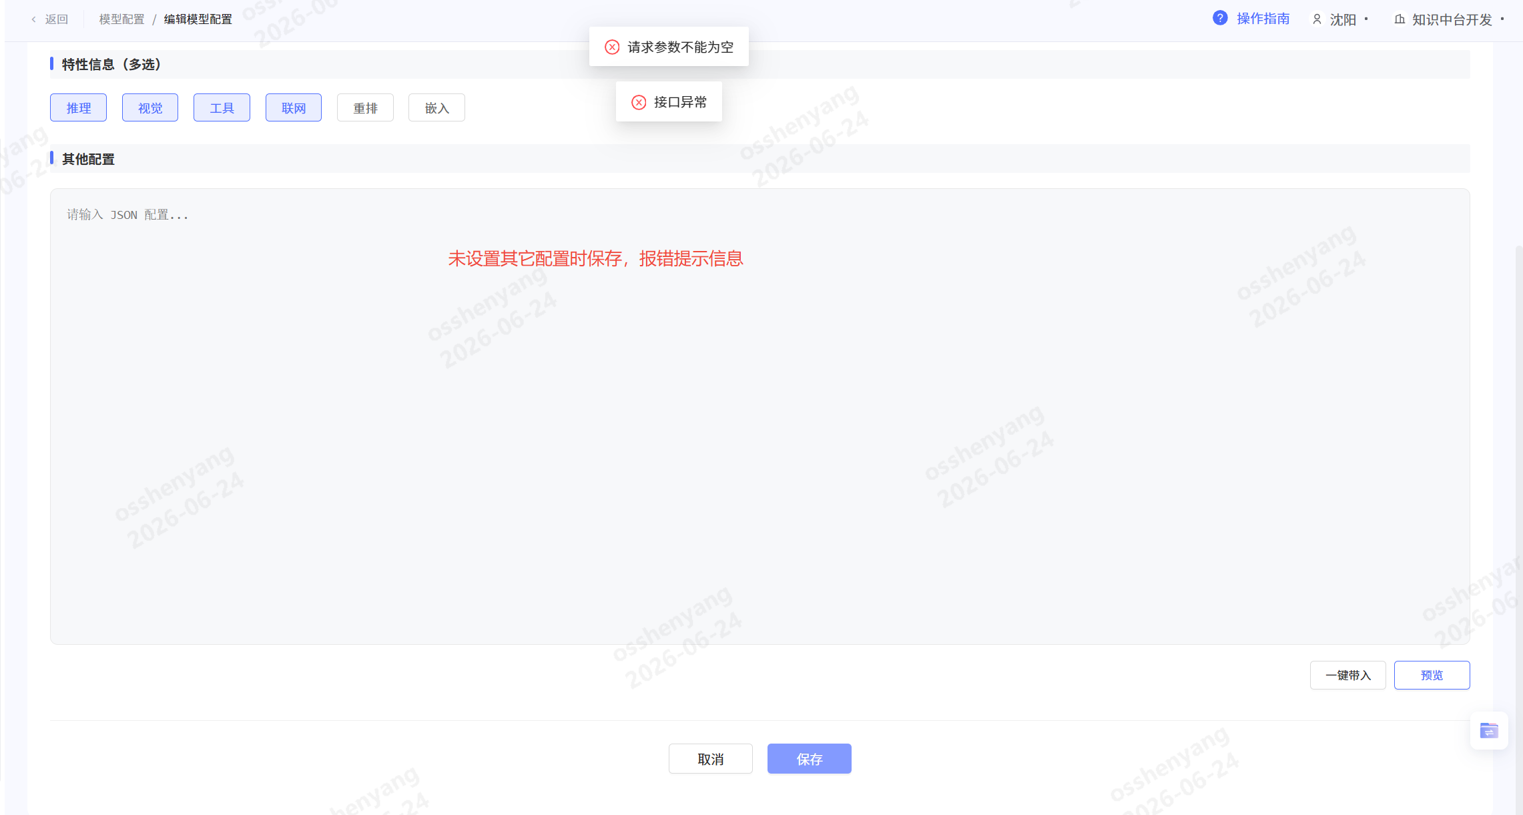 【问题描述 】 编辑模型配置页面，「其他配置」JSON 输入框未填写任何内容直接点击保存： 接口返回校验失败，前端弹出两层提示：请求参数不能为空、接口异常； 【复现步骤 】 进入模型配置编辑页面，勾选任意特性信息； 下方「其他配置」JSON 输入框保持空白，不输入任何内容； 点击底部【保存】按钮； 页面同时弹出两条错误提示，保存操作失败。 【实际结果】 选填的 JSON 配置框做了强制非空校验，空白场景拦截保存； 错误提示笼统模糊，未指明是哪一项参数为空； 叠加两条错误弹窗，交互体验差，用户无法快速定位问题。 【预期结果】 「其他配置」为选填项，空白内容允许直接保存，不触发参数校验报错； 若后端限制不可传空，需给出精准提示文案：其他配置JSON不能为空，请填写合法JSON或清空后确认； 仅展示一条清晰提示，不会同时弹出 “请求参数不能为空”“接口异常” 双重弹窗。 | 已关闭 |  |  | 已确认 |  | 沈阳 | 2026-06-24 14:20:20 | 2026S3(#3739) | closed | 2026-06-24 17:40:55 | 汪婷婷 | 需求变更 | 2026S3(#3739) | 2026-06-24 16:05:31 | 沈阳 | 2026-06-24 17:40:55 |  |  |  | 沈阳 | 2026-06-24 17:40:55 |  |  |  | 華為測試區 |  | 汪婷婷 | 数智技术-模型治理运维平台 | 內部BUG |  |  | 否
214730 | 模型治理运维平台(#458) | /2026S3/优化项(#8360) | 模型治理运维平台(#396217) |  | 61553:S3迭代优化项 (优先级:3.低,预计工时:400)(#61553) |  | 【test】租户用量监控列表点击查看调用详情，接口返回“调用日志不存在”，无法查看明细日志 |  | 3.一般BUG | 3 | 代碼錯誤 |  |  | 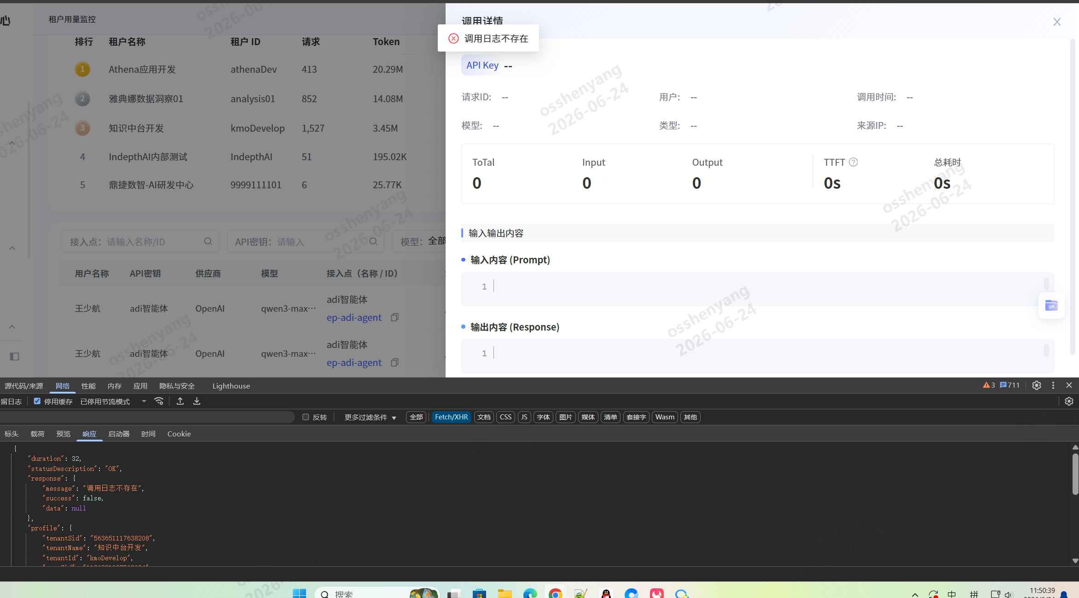 【问题描述 】 租户用量监控页面操作查看调用详情时功能异常： 在租户用量监控列表，点击单条调用记录打开【调用详情】弹窗； 详情查询接口返回success: false，提示信息：调用日志不存在； 弹窗内所有明细字段（API Key、请求 ID、Token、输入输出内容）全部为空，无法查看日志详情； 列表页可正常展示该条调用统计数据，但明细日志无法拉取，影响用户排查调用异常、核对输入输出内容。 【复现步骤 】 进入【租户用量监控】页面，加载出调用记录列表； 点击任意一条调用记录，打开右侧调用详情弹窗； 查看详情查询接口响应，返回 “调用日志不存在”； 弹窗内无任何有效日志数据，详情查看失败。 【实际结果】 列表统计数据与明细日志数据源不一致，列表可查到记录但明细库无对应数据； 点击查看详情直接报错 “调用日志不存在”，弹窗全空白无有效信息； 用户无法通过用量监控查看调用完整上下文，失去问题排查依据。 【预期结果】 列表存在的调用记录，查询详情接口可正常匹配到对应日志数据； 弹窗完整展示调用元数据、输入输出 Prompt、Token 消耗、耗时等明细； 仅当日志数据过期 / 被清理时，才提示日志不存在，同时区分统计数据与明细日志存储时效。 | 已关闭 | 2026-06-24 |  | 已确认 |  | 沈阳 | 2026-06-24 14:25:35 | 2026S3(#3739) | closed | 2026-06-24 17:38:03 | 井雪康 | 修改代码 | 2026S3(#3739) | 2026-06-24 17:11:41 | 沈阳 | 2026-06-24 17:38:03 |  |  |  | 沈阳 | 2026-06-24 17:38:03 |  |  |  | 華為測試區 |  | 井雪康 | 数智技术-模型治理运维平台 | 內部BUG |  |  | 否 | 权限判断有问题普通租户管理员被放大成全局视角，所以列表能看到别的租户/别的用户记录，点详情时 /usage/callDetail 又按当前租户/当前用户范围查同一个 id，查不到，就报“调用日志不存在”。
214780 | 模型治理运维平台(#458) | /2026S3/模型供应商菜单(#8358) | 模型治理运维平台(#396217) |  | 61738:【产品发展】模型供应商 (优先级:1.高,预计工时:216)(#61738) |  | 【test】供应商名称name字段前后端长度限制不一致，前端限制大于数据库字段长度，超长保存触发MySQL字段截断报错 |  | 3.一般BUG | 3 | 代碼錯誤 |  |  | 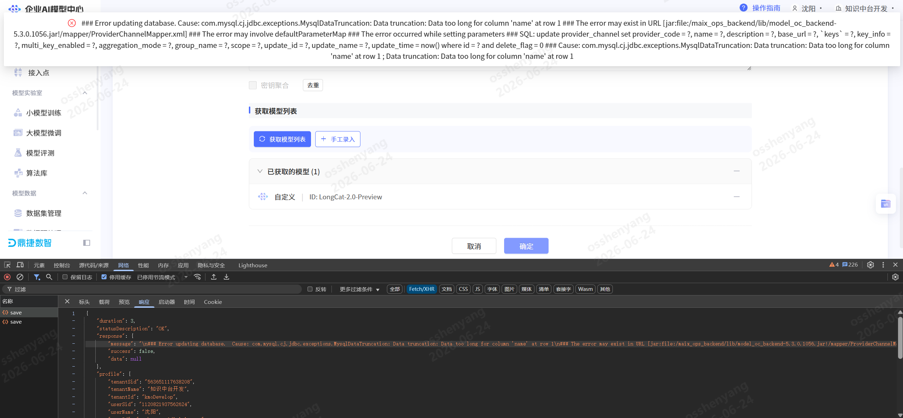 【问题描述 】 新增 / 编辑供应商渠道时，提交保存触发数据库报错： 报错根源：Data too long for column 'name' at row 1，供应商名称name字段传入字符长度超出 MySQL 表字段定义最大长度； 【复现步骤 】 进入供应商新增 / 编辑页面，输入超长供应商名称（超过数据库 name 字段限制长度，但未达到前端输入框上限）； 完成其他配置后点击【确定】提交保存； 接口返回数据库异常日志，提示name字段数据过长截断； 供应商数据保存失败，页面弹出完整堆栈报错信息。 【实际结果】 前端输入框长度限制大于数据库字段长度，允许超长文本提交； 后端无前置长度校验，超长字符串直接执行 SQL 更新； MySQL 触发 DataTruncation 截断异常，保存失败，页面展示完整底层堆栈报错，用户无法理解问题； 供应商创建 / 编辑流程阻断，无法完成数据保存。 【预期结果】 前后端name字段长度限制保持统一，前端输入框最大长度与数据库字段长度完全匹配； | 已关闭 |  |  | 已确认 |  | 沈阳 | 2026-06-24 15:42:48 | 2026S3(#3739) | closed | 2026-06-25 09:32:46 | 聂巧宇 | 修改配置 | 主干(#trunk) | 2026-06-24 18:04:47 | 沈阳 | 2026-06-25 09:32:46 |  |  |  | 沈阳 | 2026-06-25 09:32:46 |  |  |  | 華為測試區 |  | 聂巧宇 | 数智技术-模型治理运维平台 | 內部BUG |  |  | 否 | 修改配置，前期没有沟通到位
214857 | 模型治理运维平台(#458) | /2026S3/模型供应商菜单(#8358) | 模型治理运维平台(#396217) |  | 61738:【产品发展】模型供应商 (优先级:1.高,预计工时:216)(#61738) |  | 【test】模型供应商渠道权限逻辑双向错误：管理员无法操作其他用户渠道、普通用户可跨用户修改他人渠道密钥状态 |  | 3.一般BUG | 3 | 代碼錯誤 |  |  | 【问题描述 】 模型供应商菜单权限校验存在两处逻辑错误： 管理员权限缺失 租户管理员账号，无法操作本租户内其他普通用户创建的供应商渠道，编辑 / 启停 / 删除等操作均被拦截，不符合管理员可管理租户全部资源的权限规范。 普通用户越权漏洞 租户内普通用户 B，可直接对用户 A 创建的供应商渠道执行多密钥启用 / 停用操作，无租户内创建人隔离校验，存在数据篡改风险。 【复现步骤 】 场景 1：管理员无法操作其他用户渠道 使用租户管理员账号登录； 进入模型供应商列表，找到其他普通用户创建的供应商渠道； 执行编辑 / 切换密钥聚合状态 / 删除等操作，操作被权限拦截。 场景 2：普通用户跨用户操作他人渠道密钥 用户 A 创建供应商渠道并配置多条 API 密钥； 切换至同租户普通用户 B 账号登录； 打开用户 A 创建的供应商渠道，进入多密钥管理弹窗； 可正常执行启用全部 / 禁用全部单条密钥操作，修改他人渠道密钥状态。 【实际结果】 管理员权限校验错误，增加了创建人匹配限制，无法管理租户内他人渠道； 普通用户修改渠道密钥接口无创建人隔离校验，可跨用户篡改他人渠道密钥启停状态，存在越权风险。 【预期结果】 租户管理员：拥有本租户下全部供应商渠道的完整操作权限，不受创建人限制，可编辑、启停、删除任意渠道。 普通租户用户：仅允许操作本人创建的供应商渠道；其他用户创建的渠道仅支持查看，编辑、密钥启停、删除等修改类操作全部拦截。 所有修改渠道、密钥状态的接口，增加创建人 + 角色双重权限校验。 | 已关闭 |  |  | 已确认 |  | 沈阳 | 2026-06-24 18:38:34 | 2026S3(#3739) | closed | 2026-06-25 13:39:53 | 刘航宇 | 修改代码 |  | 2026-06-25 10:50:12 | 沈阳 | 2026-06-25 13:39:53 |  |  |  | 沈阳 | 2026-06-25 13:39:53 |  |  |  | 華為測試區 |  | 刘航宇 | 数智技术-模型治理运维平台 | 內部BUG |  |  | 否 | 调整接口对应取权限的逻辑
214870 | 模型治理运维平台(#458) | /2026S3(#8357) | 模型治理运维平台(#396217) |  | 61738:【产品发展】模型供应商 (优先级:1.高,预计工时:216)(#61738) |  | 【test】向量/v1/embeddings、重排/v1/rerank接口调用成功，但用量统计日志无记录，监控列表查询不到调用数据 |  | 3.一般BUG | 3 | 代碼錯誤 |  |  | 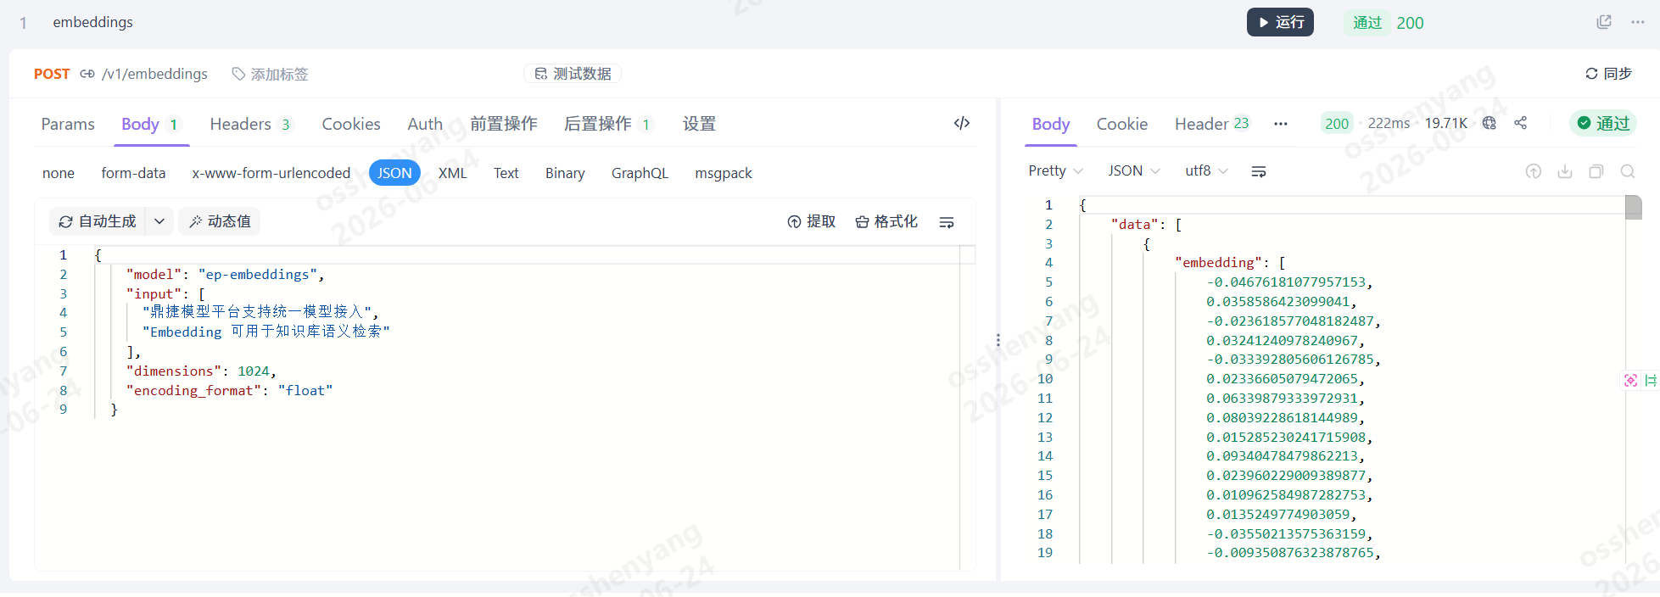 【问题描述 】 使用/v1/embeddings、/v1/rerank接口发起正常调用，接口返回成功无报错，但用量监控页面无任何调用记录： 前端用量监控筛选端点为/v1/embeddings，列表展示「暂无数据」； 【复现步骤 】 构造请求调用/v1/embeddings、/v1/rerank接口，获取正常 200 成功响应； 进入租户用量监控页面，端点筛选框分别选择/v1/embeddings、/v1/rerank； 列表无任何调用数据，展示空白兜底 “暂无数据”； 切换对话类接口端点，可正常加载对应调用日志。【实际结果】 用量监控筛选对应端点无任何数据，无法核对向量 / 重排资源消耗； 【预期结果】 /v1/embeddings、/v1/rerank调用完成后，自动采集调用元数据、Token 消耗、耗时、密钥、接入点等信息； 用量监控页面筛选对应端点可正常展示全部调用记录，支持查看详情； 向量、重排接口数据与对话接口统一计入用量统计、计费账单。 | 已关闭 | 2026-06-25 |  | 已确认 |  | 沈阳 | 2026-06-24 19:33:27 | 2026S3(#3739) | closed | 2026-06-26 17:03:46 | 井雪康 | 修改代码 | 2026S3(#3739) | 2026-06-25 15:47:25 | 沈阳 | 2026-06-26 17:03:46 |  |  |  | 沈阳 | 2026-06-26 17:03:46 |  |  |  | 華為測試區 |  | 井雪康 | 数智技术-模型治理运维平台 | 內部BUG |  |  | 否 | 这块老代码go侧将这两种模型归类成ml，查询记录查询记录未能查询到
214886 | 模型治理运维平台(#458) | /2026S3/模型供应商菜单(#8358) | 模型治理运维平台(#396217) |  | 61738:【产品发展】模型供应商 (优先级:1.高,预计工时:216)(#61738) |  | 【test】供应商渠道初始单密钥，新增多条密钥后聚合模式未生效，分发逻辑仍按单密钥处理，轮询分发失败 |  | 3.一般BUG | 3 | 代碼錯誤 |  |  | 【问题描述 】 供应商渠道密钥扩容场景存在逻辑缺陷： 新建供应商渠道时仅配置 1 条 API 密钥，系统判定为单密钥模式； 后续新增多条 API 密钥（当前密钥总数为 2），聚合模式已配置为轮询模式； 后端分发逻辑未识别密钥数量变更，仍沿用初始单密钥分发逻辑； 【复现步骤 】 新建自定义供应商渠道，仅添加 1 条 API 密钥保存； 进入多密钥管理弹窗，新增第二条 API 密钥，确认列表 API 密钥数量变为 2； 供应商列表聚合模式显示「轮询模式」； 使用该供应商发起模型调用，流量始终只走一条密钥，另一条条密钥无任何调用记录，轮询分发失败。【实际结果】 渠道初始化时判定为单密钥，后续新增密钥未触发分发策略刷新； 后端分发逻辑缓存 / 固化初始单密钥状态，忽略当前真实密钥数量； 列表展示轮询模式，但底层分发仍只使用第一条密钥，多密钥负载均衡完全失效。 【预期结果】 供应商新增密钥后，后端自动识别密钥总数≥2，切换为配置的聚合分发模式（轮询 / 随机）； 多条密钥均匀分摊调用流量，所有密钥均可参与模型调用； | 已关闭 |  |  | 已确认 |  | 沈阳 | 2026-06-25 09:28:11 | 2026S3(#3739) | closed | 2026-06-25 18:45:17 | 聂巧宇 | bug转优化单 | 主干(#trunk) | 2026-06-25 16:39:50 | 沈阳 | 2026-06-25 18:45:17 |  |  |  | 沈阳 | 2026-06-25 18:45:17 |  |  |  | 華為測試區 |  | 晋鹏 | 数智技术-模型治理运维平台 | 內部BUG |  |  | 否 | 改了newapi的固定设置
214948 | 模型治理运维平台(#458) | /2026S3(#8357) | 模型治理运维平台(#396217) |  | 61553:S3迭代优化项 (优先级:3.低,预计工时:400)(#61553) |  | 【test】用量统计调用成功的模型无记录 |  | 3.一般BUG | 3 | 代碼錯誤 |  |  | 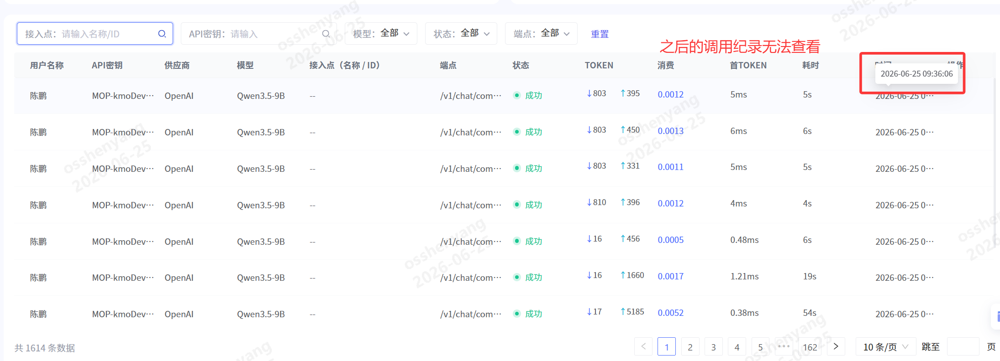 【问题描述 】 模型接口正常调用、返回成功，无报错； 进入用量统计页面查询，无任何成功调用记录 【复现步骤 】 后端修改用量统计接口租户 / 用户 / 接入点数据查询权限过滤逻辑；正常发起模型调用，接口返回 200 业务成功；进入【租户用量监控】页面，筛选对应租户 / 接入点 / API 密钥；列表空白无数据，成功调用记录完全不展示。 【实际结果】 正常业务调用完全无记录，计费、统计功能失效。 【预期结果】 成功调用数据正常入库、正常查询，不受权限过滤逻辑误拦截。 | 已关闭 | 2026-06-25 |  | 已确认 |  | 沈阳 | 2026-06-25 13:20:33 | 2026S3(#3739) | closed | 2026-06-25 18:23:46 | 井雪康 | 修改配置 | 2026S3(#3739) | 2026-06-25 17:24:48 | 沈阳 | 2026-06-25 18:15:48 |  |  |  | 井雪康 | 2026-06-25 18:23:46 |  |  |  | 華為測試區 |  | 井雪康 | 数智技术-模型治理运维平台 | 內部BUG |  |  | 否 | go侧解决sonar问题修改带时区配置，未能及时发版，导致期间记录时差相差8小时
214957 | 模型治理运维平台(#458) | /2026S3/模型供应商菜单(#8358) | 模型治理运维平台(#396217) |  | 61738:【产品发展】模型供应商 (优先级:1.高,预计工时:216)(#61738) |  | 【test】多密钥管理弹窗列表数据渲染不稳定，同4条密钥数据每次打开弹窗展示行数不一致，数据错乱 |  | 4.轻微BUG | 3 | 兼容性问题 |  |  | 【问题描述 】 多密钥管理弹窗存在列表渲染不稳定问题： 当前供应商渠道总密钥共 4 条，全部为已启用状态； 每次打开弹窗后，下方密钥列表随机展示 2/3/4 行，数据展示条数不固定； 列表存在数据缺失、渲染不全，用户无法直观核对完整密钥清单。 【复现步骤 】 打开密钥总数为 4 的供应商多密钥管理弹窗； 关闭弹窗后重新打开，重复多次； 观察下方密钥列表行数，随机出现 2 行、3 行、4 行三种展示结果； 【实际结果】 每次弹窗初始化、刷新时列表展示行数随机变化，数据展示不稳定； 【预期结果】 弹窗加载完成后固定渲染全部 4 条密钥，每次打开列表行数统一； | 已关闭 |  |  | 已确认 |  | 沈阳 | 2026-06-25 13:30:36 | 2026S3(#3739) | closed | 2026-06-25 18:42:49 | 刘航宇 | bug转优化单 |  | 2026-06-25 16:48:37 | 沈阳 | 2026-06-25 18:42:49 |  |  |  | 沈阳 | 2026-06-25 18:42:49 |  |  |  | 華為測試區 |  | 刘航宇 | 数智技术-模型治理运维平台 | 內部BUG |  |  | 否 | 兼容性问题 ，window 在样式不太优化好，调整实现方式 |  |  |  |  | 高度适应问题.mp4
215116 | 模型治理运维平台(#458) | /2026S3/AI coding(#8389) | 模型治理运维平台(#396217) |  | 61553:S3迭代优化项 (优先级:3.低,预计工时:400)(#61553) |  | 【test】用量统计页面「用户调用排行」统计数据失真 |  | 3.一般BUG | 3 | 代碼錯誤 |  |  | 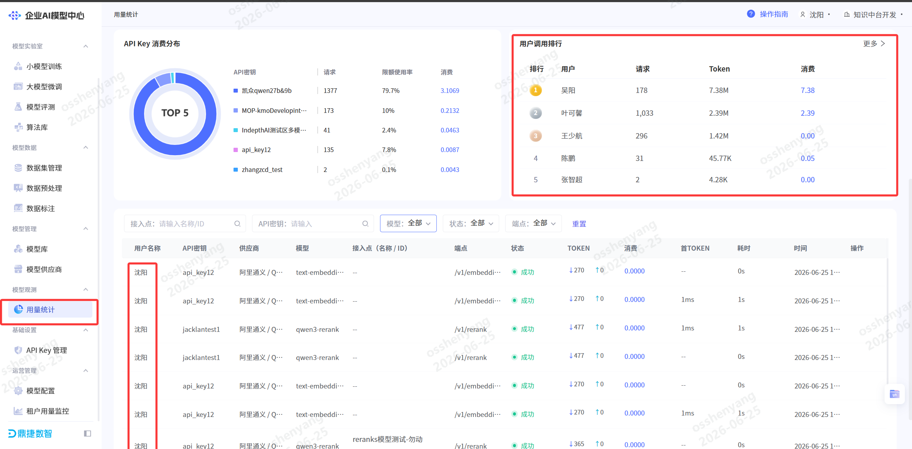 【问题描述 】 用量统计页面右上角「用户调用排行」模块存在多处数据错误： 存在当前租户下不存在用户的调用记录 存在当前租户下用户数据准确 【复现步骤 】 使用账号发起/v1/embeddings、/v1/rerank接口调用，产生有效 Token 消耗；进入左侧菜单【用量统计】页面，查看右上角「用户调用排行」TOP5 列表； 【实际结果】 大盘排行数据缺失失真。 【预期结果】 下方明细表格与顶部排行汇总数据保持一致，所有有效调用均计入排行统计。 | 已关闭 | 2026-06-26 | 2 | 已确认 |  | 沈阳 | 2026-06-25 18:42:06 | 2026S3(#3739) | closed | 2026-07-02 14:00:07 | 井雪康 | bug转优化单 |  | 2026-07-02 13:38:32 | 晋鹏 | 2026-07-02 14:00:07 |  |  |  | 晋鹏 | 2026-07-02 14:00:07 |  |  |  | 華為測試區 |  | 井雪康 | 数智技术-模型治理运维平台 | 內部BUG |  |  | 否 | 后端接口查询口径不一致的问题
215160 | 模型治理运维平台(#458) | /2026S3/AI coding(#8389) | 模型治理运维平台(#396217) |  | 61736:【产品发展】模型定价 (优先级:1.高,预计工时:102)(#61736) |  | 【test】【用量统计】点数消耗记录目前数据对不上 |  | 3.一般BUG | 3 | 設計缺陷(规格问题) |  |  |  【问题描述 】 【用量统计】中点数消耗记录，配置的模型不计费，未配置的模型计费，需要调整计费规则 【复现步骤 】 1. 配置模型gpt-4o的定价信息，调用； 2. 不配置模型qwen-turbo的定价信息，调用； 【实际结果】 配置的模型不计费，未配置的模型计费 【预期结果】 1.计费信息与定价信息匹配或调整菜单内容 | 已关闭 |  |  | 已确认 |  | 沈阳 | 2026-06-26 10:18:41 | 2026S3(#3739) | closed | 2026-06-26 18:05:33 | 晋鹏 | 需求变更 |  | 2026-06-26 17:07:49 | 沈阳 | 2026-06-26 18:05:33 |  |  |  | 沈阳 | 2026-06-26 18:05:33 |  |  |  | 華為測試區 |  | 晋鹏 | 数智技术-模型治理运维平台 | 內部BUG |  |  | 否 | 未考虑本期加啥哼模型定价后之前的计算逻辑
215164 | 模型治理运维平台(#458) | /2026S3/AI coding(#8389) | 模型治理运维平台(#396217) |  | 61769:【产品发展】AICoding监控 (优先级:3.低,预计工时:68)(#61769) |  | 【test】租户用量监控大盘summary接口未返回P95、P99分位耗时数据 |  | 3.一般BUG | 3 | 代碼錯誤 |  |  | 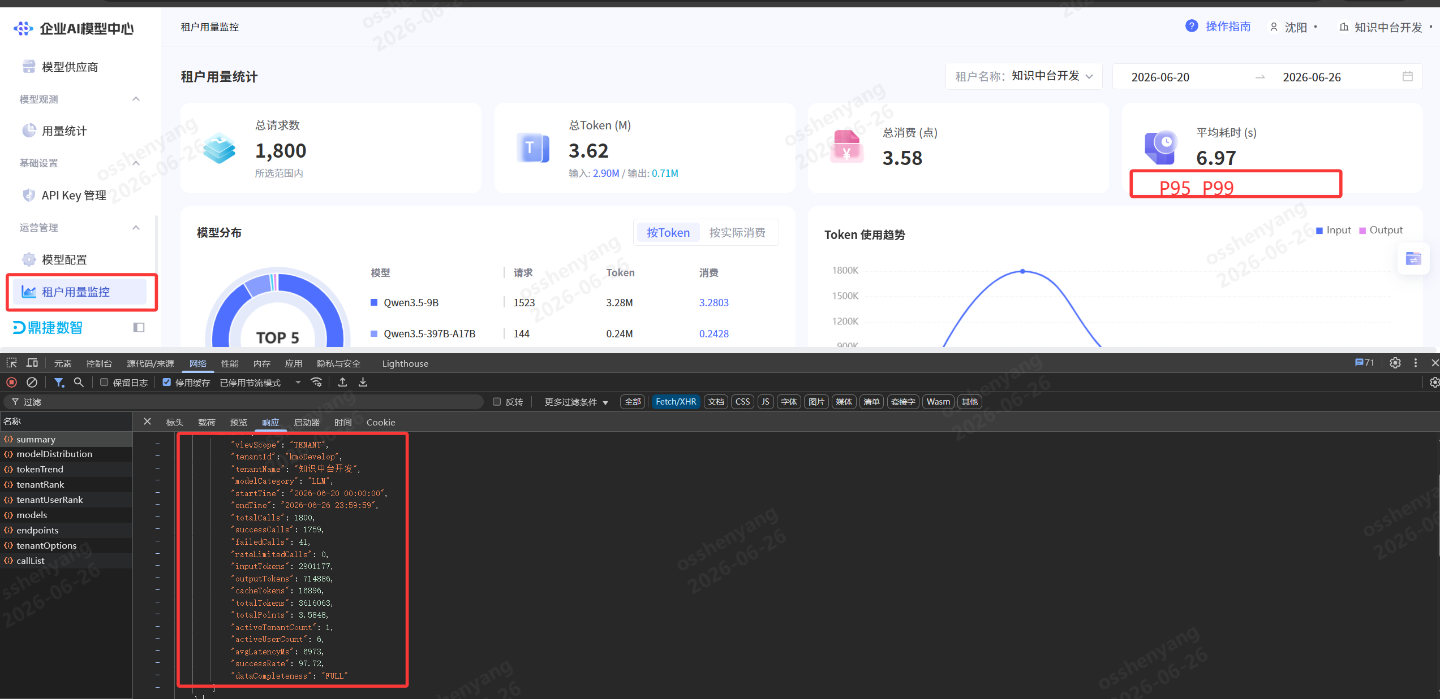 【问题描述 】 租户用量监控页面顶部耗时模块存在指标缺失问题： 页面 UI 展示「平均耗时 (s) P95 P99」三个标签，仅平均耗时 6.97s 有数值； 调用/usage/dashboard/summary大盘汇总接口，返回响应体中仅包含avgLatencyMs平均耗时，无 P95、P99 时延分位字段； 【复现步骤 】 进入左侧菜单【租户用量监控】，选择目标租户、日期范围； 查看顶部大盘卡片，平均耗时右侧 P95、P99 无展示数值； 查看summary接口返回响应，仅存在avgLatencyMs，缺少 p95LatencyMs、p99LatencyMs 等分位字段； 切换其他租户、日期范围，接口始终不返回 P95/P99 耗时指标。【实际结果】 后端大盘汇总逻辑仅聚合平均值，未做分位数统计，缺少 P95、P99 耗时计算； /summary接口响应无 P95/P99 相关字段，前端无数据可渲染；【预期结果】 后端summary接口基于全量调用日志计算并返回P95、P99 分位耗时毫秒值； 前端读取分位数据，同步展示平均耗时、P95、P99 三个时延指标，完整呈现性能分布。 | 已关闭 | 2026-06-26 |  | 已确认 |  | 沈阳 | 2026-06-26 10:38:15 | 2026S3(#3739) | closed | 2026-06-26 18:27:00 | 井雪康 | 修改代码 | 2026S3(#3739) | 2026-06-26 18:06:53 | 沈阳 | 2026-06-26 18:27:00 |  |  |  | 沈阳 | 2026-06-26 18:27:00 |  |  |  | 華為測試區 |  | 井雪康 | 数智技术-模型治理运维平台 | 內部BUG |  |  | 否 | 接口缺少返回字段
215278 | 模型治理运维平台(#458) | /2026S3/模型供应商菜单(#8358) | 模型治理运维平台(#396217) |  | 61738:【产品发展】模型供应商 (优先级:1.高,预计工时:216)(#61738) |  | 【test】国际化英文模式下页面按钮、输入框组件样式错乱，按钮文字截断、控件布局错位 |  | 4.轻微BUG | 4 | 多语系问题 |  |  |  【问题描述 】 系统切换英文语言后，多处 UI 组件样式适配失效，出现布局错乱问题： 模型列表弹窗按钮：右上角Pull it back out按钮文字挤压，无自适应宽度；底部Get a list of models按钮文字截断显示不全； 密钥聚合配置模块：Reduce weight输入框宽度不足，文字溢出； 英文单词字符长度普遍长于中文，前端未做自适应宽度、自动换行、最小宽度适配，导致文字截断、控件挤压错位； 中文模式下布局正常，仅切换英文后复现样式异常。 【复现步骤 】 将系统全局语言切换为英文； 打开供应商渠道编辑页面，查看密钥聚合区域Reduce weight输入框； 点击【Get a list of models】按钮，弹出模型列表弹窗； 观察右上角Pull it back out按钮、底部操作按钮，出现文字截断、控件挤压错乱。【实际结果】 组件固定死宽度，未适配长英文文本，按钮文字被截断； 输入框宽度固定，英文标签文字溢出； 仅针对中文场景做布局适配，缺少国际化多语言自适应样式逻辑。【预期结果】 页面组件做英文自适应适配：按钮、输入框设置最小宽度，长英文文本自动换行 / 自动拓宽控件； 切换英文语种后，所有按钮、输入框文字完整展示，无截断、挤压、错位； 中英文两套布局视觉统一，控件尺寸随文本长度自适应。 | 已关闭 |  |  | 已确认 |  | 沈阳 | 2026-06-26 18:05:13 | 2026S3(#3739) | closed | 2026-06-29 13:05:28 | 汪婷婷 | bug转优化单 | 2026S3(#3739) | 2026-06-26 18:10:19 | 沈阳 | 2026-06-29 13:05:28 |  |  |  | 沈阳 | 2026-06-29 13:05:28 |  |  |  | 華為測試區 |  | 汪婷婷 | 数智技术-模型治理运维平台 | 內部BUG |  |  | 否
215383 | 模型治理运维平台(#458) | /2026S3/AI coding(#8389) | 模型治理运维平台(#396217) |  | 61769:【产品发展】AICoding监控 (优先级:3.低,预计工时:68)(#61769) |  | 【test】租户用量监控调用列表接口accessPointId筛选条件失效，传入接入点ID后未过滤对应数据，全量数据返回 |  | 3.一般BUG | 3 | 代碼錯誤 |  |  |  【问题描述 】 租户用量监控页面接入点筛选功能完全失效： 前端输入接入点reranks模型测试-勿动，接口请求参数携带accessPointId:"reranks模型测试-勿动"； 后端/usage/dashboard/callList接口未根据传入的接入点 ID 做过滤，返回全量 3764 条调用记录； 【复现步骤 】 进入【租户用量监控】页面，在接入点搜索框输入ep-reranks并搜索； 抓包查看callList接口请求体，accessPointId参数正确携带目标接入点名称； 接口返回分页数据包含大量其他接入点的调用记录，未做过滤； 页面列表展示全量数据，筛选条件未生效。 【实际结果】 后端查询逻辑未读取accessPointId参数，未拼接对应过滤条件； 无论传入任何接入点 ID，均返回租户下全部调用记录； 接入点维度筛选功能失效，无法按接入点隔离查看调用用量。 【预期结果】 后端接收accessPointId参数后，在 ES查询语句中增加接入点精确匹配过滤； 列表仅返回该接入点下的调用日志，总条数、分页数据同步过滤； 多筛选条件叠加（接入点 + 模型 + 端点）可同时生效，精准匹配数据。 | 已关闭 | 2026-06-29 |  | 已确认 |  | 沈阳 | 2026-06-29 14:55:52 | 2026S3(#3739) | closed | 2026-06-30 11:23:49 | 井雪康 | 修改代码 | 2026S3(#3739) | 2026-06-29 22:25:09 | 沈阳 | 2026-06-30 11:23:49 |  |  |  | 沈阳 | 2026-06-30 11:23:49 |  |  |  | 華為測試區 |  | 井雪康 | 数智技术-模型治理运维平台 | 內部BUG |  |  | 否 | 查询逻辑过滤有问题
215519 | 模型治理运维平台(#458) | /2026S3(#8357) | 模型治理运维平台(#396217) |  | 61741:【产品发展】IndepthAI 对接方案 (优先级:1.高,预计工时:110)(#61741) |  | 【test】新租户indepthAi自动初始化完成后，模型测试接口返回“无效的令牌”，无法调用平台内置模型 |  | 2.较严重BUG | 2 | 代碼錯誤 |  |  | 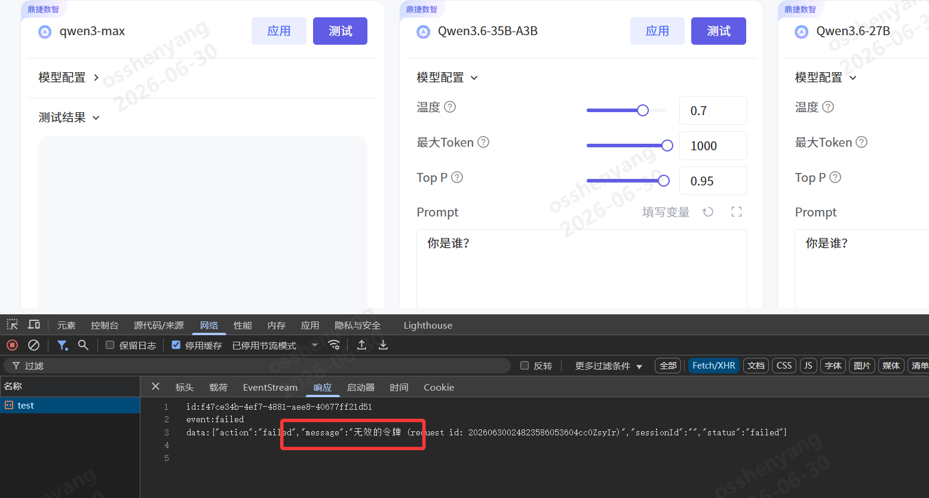 【问题描述 】 indepthAi 新租户完成自动初始化流程后，调用平台内置模型测试功能完全阻断： 进入任意平台内置模型（qwen3-max/Qwen3.6 系列）测试页面，填写参数发起测试； test接口 EventStream 返回失败事件，提示message:"无效的令牌"； 【复现步骤 】 完成 indepthAi 租户自动初始化流程； 登录 indepthAi 租户账号，进入任意平台内置模型详情页，切换至【测试】标签； 发起模型测试请求；【实际结果】 模型测试接口鉴权校验时无有效令牌，直接返回 “无效的令牌” 阻断调用； 租户内全部平台内置模型无法测试调用，租户基础功能不可用。 【预期结果】 租户自动初始化流程自动生成、绑定租户可用调用令牌，同步至模型调用鉴权中心； 新租户登录后，内置模型测试接口鉴权正常，无 “无效令牌” 报错，可正常获取模型返回； | 已关闭 | 2026-06-30 |  | 已确认 |  | 沈阳 | 2026-06-30 11:12:25 | 2026S3(#3739) | closed | 2026-07-01 17:07:24 | 井雪康 | 修改代码 | 2026S3(#3739) | 2026-06-30 21:24:11 | 沈阳 | 2026-07-01 17:07:24 |  |  |  | 沈阳 | 2026-07-01 17:07:24 |  |  |  | 華為測試區 |  | 井雪康 | 数智技术-模型治理运维平台 | 內部BUG |  |  | 否 | Java 侧 API Key 和 Go/new-api token 元数据没对齐
215527 | 模型治理运维平台(#458) | /2026S3(#8357) | 模型治理运维平台(#396217) |  | 61741:【产品发展】IndepthAI 对接方案 (优先级:1.高,预计工时:110)(#61741) |  | 【test】模型配置修改计费价格后同步indepthAi租户账单服务500报错 |  | 2.较严重BUG | 2 | 代碼錯誤 |  |  | 【问题描述 】 修改模型配置阶梯计费价格，后台同步 indepthAi 租户账单服务时接口返回 500 错误： indepthai未同步到最新价格信息 【复现步骤 】 登录模型配置菜单，修改模型价格 登录indepthai，查看模型价格 【实际结果】 模型配置信息未成功同步 【预期结果】 新增/修改模型配置信息，成功同步至indepthai | 已关闭 | 2026-07-02 |  | 已确认 |  | 沈阳 | 2026-06-30 11:21:31 | 2026S3(#3739) | closed | 2026-07-06 16:17:06 | 井雪康 | 修改代码 | 2026S3(#3739) | 2026-07-02 10:02:06 | 沈阳 | 2026-07-06 16:17:06 |  |  |  | 沈阳 | 2026-07-06 16:17:06 |  |  |  | 華為測試區 |  | 井雪康 | 数智技术-模型治理运维平台 | 內部BUG |  |  | 否 | 字段保存结构不一致，IndepthAI 展示价格表主要看pricing.tiers，如果 tiers 是空，它那边就显示“暂无数据”。

